0_0对局设计
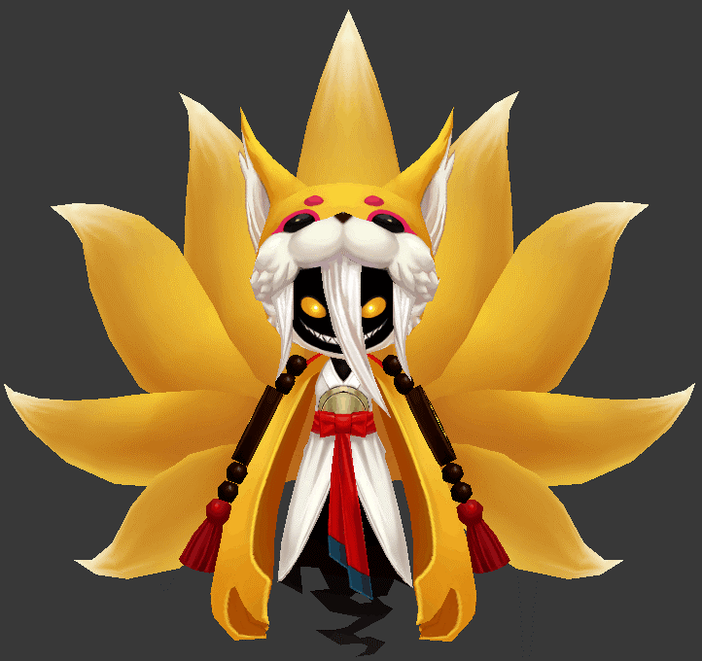
九尾狐
 | ID | xgxinshouJiuweihu4
 | 元素 | 火
 | 职责 | Dps
 | 属性倾向 | 法术

 |  |  |  |  |  |  | 动作
 | 技能1 | 火术 | 攻击敌方单体，造成xx%法攻火法术伤害 |  |  |  | bossJiuweihu1
 | 技能2 | 炎爆 | 攻击敌方单体，造成xx%法攻火法术伤害 |  |  |  | （bossJiuweihu3 不可复用，需要新需求为进幕布大招炫耀用，修改bossJiuweihu3 将1s左右聚的时间加长至2.5s左右）

 | AI
 |  | 一直使用技能1，玩家手动操作使用技能2

冰雪女王
 | ID | bossxinshouBingxuenvwang3
 | 元素 | 水

 | 职责 | Dps
 | 属性倾向 | 法术
2

1
 | 弱点1 | 胸（身体） | 元素 | -
 |  | Body | 弱点血量 | 无限
 |  |  | 本体/铠甲 | 本体
 |  |  | 受伤比 | 100%
 |  |  | AOE可选 | 是
 |  |  | 初始状态 | 正常状态1
 |  |  | 弱点提示
 |  |  |  | 本体 | Default

 | 弱点2 | 头（身体） | 元素 | -
 |  | Head | 弱点血量 | 无限
 |  |  | 本体/铠甲 | 本体
 |  |  | 受伤比 | 2000%
 |  |  | AOE可选 | 否
 |  |  | 初始状态 | 隐藏(显示mesh)
 |  |  | tips提示（隐藏）
 |  |  |  | 猜猜我在哪 | Find me
 |  |  | tips提示（显示）
 |  |  |  | 弱点 | Weakness

 |  |  |  |  |  |  | 动作
 | boss技能1 | 冰晶 | 攻击敌方单体，造成xx%法攻水法术伤害 |  |  |  | fagong
 | boss技能2 | 暴风雪 | 攻击敌方单体，造成xx%法攻水法术伤害 |  |  |  | dazhaoxuanyao

 | AI
 |  | 保底使用技能1
 |  | 每4回合使用技能2

数值计算

总时长 | 4 | min |  | 240 | s | 动作时长 | 2 |  | 人数 | 2 | 技能积攒能量为50
 | 99级
 |  | 血量 | 力量 | 智力 | 速度 | 防御力
 |  | 100000 | 1000 | 1000 | 100 | 0

 | 九尾狐属性系数
 |  | 血量 | 力量 | 智力 | 速度
 |  | 1.4 | 1 | 1 | 1.1
 |  | 140000 | 1000 | 1000 | 110
 | 冰雪女王属性系数
 |  | 血量 | 力量 | 智力 | 速度
 |  | 1.2 | 1 | 1 | 1
 |  | 120000 | 1000 | 1000 | 100

 | 冰雪女王出手次数 | 60 |  | 造成伤害 | 147656.25

 | 九尾狐出手次数 | 60 |  | 造成伤害 | 94500 |  | 打弱点出手次数 | 3.7095238095 |  | 打一次弱点

 | 单次伤害 | 2333.3333333

 | 九尾狐技能链
 |  | 火术 | 火术 | 炎爆 |  | 属性削弱 | 暴击加成
 |  | 1.5 | 1.5 | 3 | 2 | 0.75 | 1.05 | 1.575

 | 冰雪女王技能链
 |  | 冰晶 | 冰晶 | 冰晶 | 暴风雪 |  | 属性加成 | 暴击加成
 |  | 1.5 | 1.5 | 1.5 | 3 | 1.875 | 1.25 | 1.05 | 2.4609375

0_0美术需求
id | 角色原画/参考图 | 弱点拆分 |  | 动作类别 | 动作名称 | 动作问题 | 动作规则 | 动作描述 | 参考图 | 动作资源名 | 是否循环 | 伴随特效描述
xgxinshouJiuweihu4 |  | 施法（挂接点） | 命名:e_shifa | 大招 | 炎爆 | 想复用和bossJiuweihu3动作差不多的，需要新需求为进幕布大招炫耀用，修改bossJiuweihu3 将1s左右聚的时间加长至2.5s左右
 |  | 受击（挂接点） | 命名:e_shouji
 |  | 头顶（挂接点） | 命名:e_jihuo

2
bossxinshouBingxuenvwang3 |  | 施法（挂接点） | 命名:e_shifa
 |  | 受击（挂接点） | 命名:e_shouji
 |  | 头顶（挂接点） | 命名:e_jihuo
 |  | 弱点1（挂接点） | 身体，挂接点名：wp_body

1
 |  | 弱点2（挂接点） | 头，挂接点名：wp_head

